Лист1
РАБОЧИЙ ТЕХНИЧЕСКИЙ ОТЧЕТ |  |  |  |  | НОМЕР: 2020 02 GN 006
 |  |  |  |  | ДАТА: 19 02 2020
Наименование предприятия |  |  |  | ООО Бухороавтотеххизмат
Ф.И.О. составившего отчет |  |  |  | Камалов Жасурбек Умарович
Номер телефона с кодом города |  |  |  | .+998906147404
Модель |  |  | Идентификационный номер автомобиля |  | Пробег | Дата продажи
Ласетти |  |  | XWB5V31BDLA508787 |  | 6 | 19 02 2020
Обстоятельства при которых обнаружена проблема |  |  |  | Описание проблемы
 |  |  |  | Автомашина олд чап томон уриндик (сидения) жуда каттик тарзда юргизиляпти. Уриндик пастки релс кисмини мойлаб тузатишга уриниб кудик лекин фойда бермади. Мижоз автомашинани олмайман деб ташаб кетди. Видеоролик илова килинади.
А. |  | Автомобиль стоял, двигатель не работал
В. | Автомобиль находился в движении: |  |  | Информация относительно проблемы (Приложить фотграфии неисправности)
 |  | При торможении
 |  | При переходе от ускорения к накату
 |  | При переключение на задний ход |  | 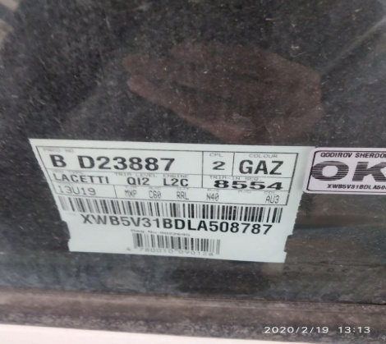 | 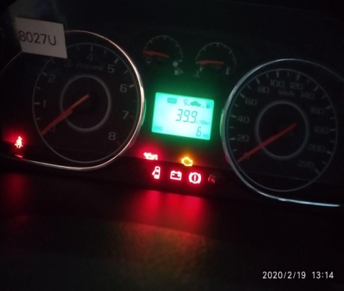
 |  | При повороте
 |  | При ускорении
 |  | При замедлении
 |  | При ______ оборотах в минут
 |  | При любой скорости
 |  | На неровной дороге
 |  | На _____ передаче
С. | При использовании:
 |  | Тормозов
 |  | При повороте руля
 |  | При выключении сцепления
 |  | Обогревателя / кондиционера
 |  | При работе стеклоочистит / омывателя
 |  | При включении радио / CD проигрыват
 |  | Обогревателя заднего стекла
 |  | Прочее
D. | При работе двигателя:
 |  | При запуске
 |  | При прогреве
 |  | На холотом ходу
 |  | При горячем двигателе
E. | Возникает:
 |  | При ускорении
 |  | При высоких оборотах двигателя
 |  | При большой скорости
 |  | При большой загрузке багажника
F. | Когда случается по времени: |  |  | Информация о проблемной детали
 |  | Всегда |  | Номер детали по каталогу:
 |  | Иногда |  | Наименование детали: | Сидения
 |  | После _____ км движения |  | Название поставщика:
 |  | После _____ минут езды |  | LOT № детали:
Действия инженера по гарантии дилерского предприятия |  |  |  | Уриндикни тузатишга харакат килиб курдик натижа бермади. Нуксони бор.

Ответственный Отдел по принятию мер и исследованию проблемы

 |  |  |  | (заполняется со стороны Отдела Гарантии качества АО "GM Uzbekistan")

